关系图
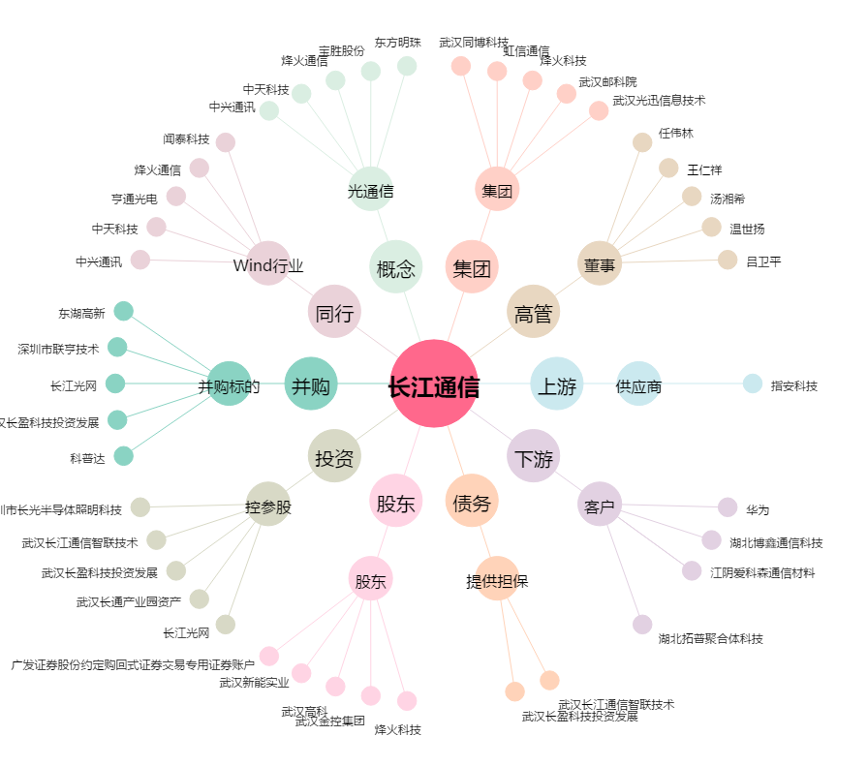
长江通信[600345.SH] - 关系概览图

